关系图
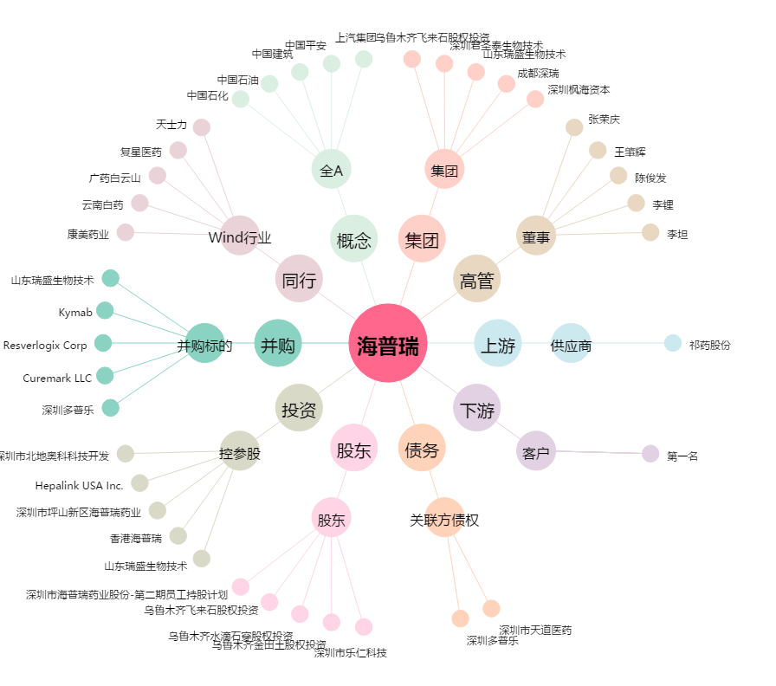
海普瑞[002399.SZ] - 关系概览图

